Padrão Ruby
NOME PROJETO | LINK PROJETO | PADRÃO DE ISSUE
Rails | https://github.com/rails/rails | 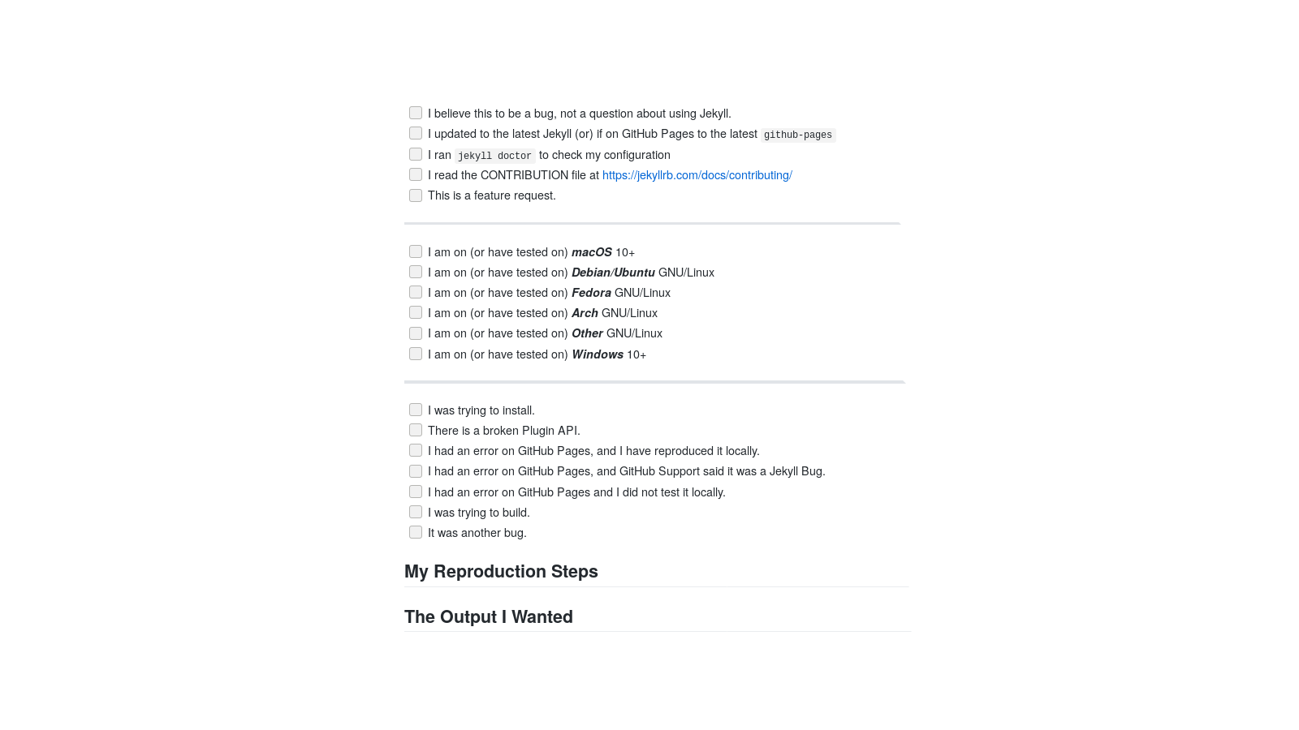

Jekyll | https://github.com/jekyll/jekyll | 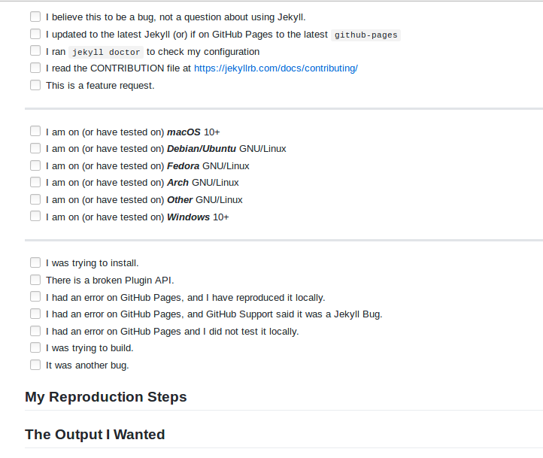

Capistrano | https://github.com/capistrano/capistrano/blob/master/.github/issue_template.md | Tentar arrumar o bug atraves de testes Qual o resultado esperado; Qual o resultado que está apresentando;

Homebrew | https://github.com/Homebrew/brew/community | 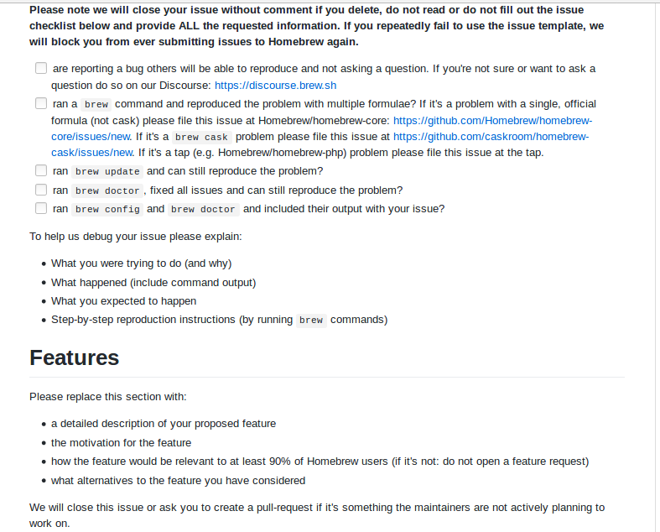

Devise | https://github.com/plataformatec/devise | Precheck Do not use the issues tracker for help or support, try Stack Overflow. For bugs, do a quick search and make sure the bug has not yet been reported Finally, be nice and have fun! Environment Ruby [version] Rails [version] Devise [version] Current behavior Include code samples, errors, steps to reproduce the error and stacktraces if appropriate. Will be even more helpful if you provide a sample application or a test case that reproduces the error. Expected behavior

